(´・ω・`)ｽﾞｹｲ
分野 | 公式 | 内容 | イメージ図1 | イメージ図2 | イメージ図3
グラフあれこれ | OC曲線 | Operating Characteristic curve。検査特性曲線 製品の抜き取り検査を行う際に、製造ロットの`不良率`と`合格率`の関係を表した図 ある不良率のロットがどのくらいの確率で合格できるかがわかる | 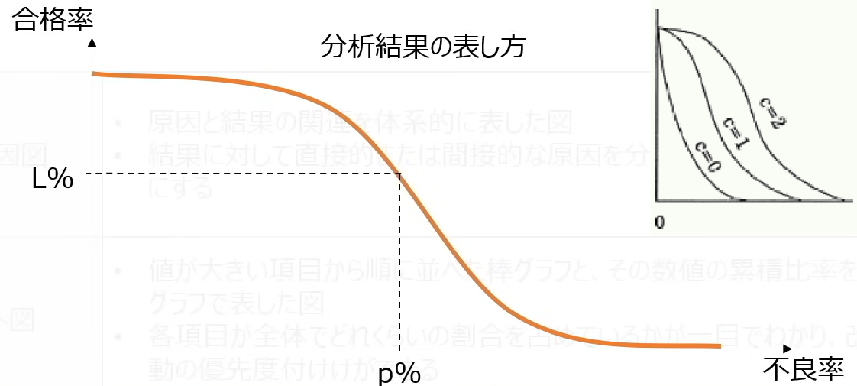
グラフあれこれ | PDM Precedence Diagramming Method | プレシデンスダイアグラム法 個々の作業を四角で囲み、作業動詞を矢印で結ぶことで作業順序や依存関係を上限する図法 作業同士を表すという意味でがアローダイアグラムと同じだが、アローダイアグラムでは作業を矢印で結合点を丸のノードで示す 開始/ 終了 - 終了/ 開始（Start/ Finish and Finish/ Start）(SS/ SF/ FS/ FF)などの関係を記述できる 作業の順序や相互関係をネットワーク状に示したもの
グラフあれこれ | PDPC | Process Decision Program Chart 実施過程で起こりうる不測の事態を事前に予測しながら、計画の開始から最終結果に至る過程や手順を時間の推移に従って矢印で結合した図であり、試行錯誤をさえられない状態における最適策の立案に役立つ | 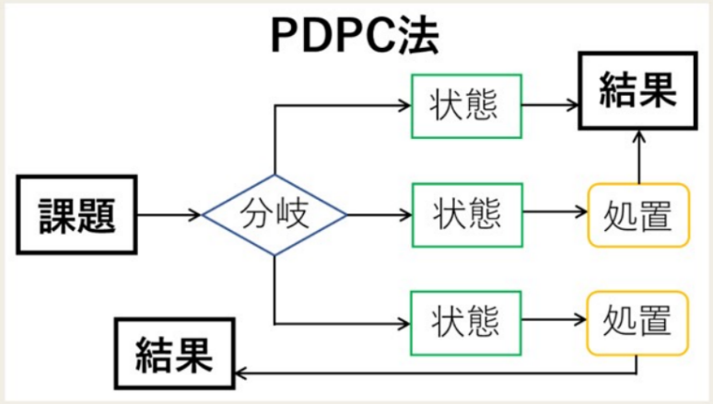
グラフあれこれ | UML | オブジェクト指向のシステム開発で使用され、分析から設計、実装まで一貫した表記方法でモデル化したもの。 業務プロセスのモデリングの表記法 構造図： クラス図、コンポジット構造図、コンポーネント図、配置図、オブジェクト図、パッケージ図 振る舞い図： アクティビティ図、ユースケース図、シーケンス図、インタラクション概念図、コラボレーション図、タイミング図、ステートマシン図 . | 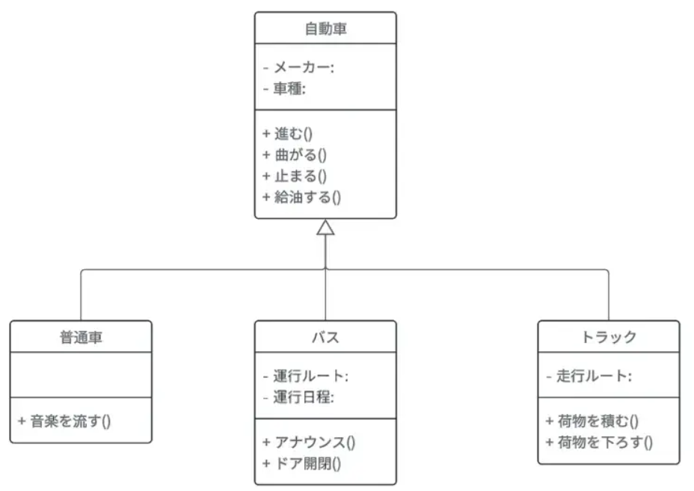
グラフあれこれ | WBS | Work Breakdown Structure 作業分解構造図。プロジェクト全体を階層的に細かい作業に分割する手法である。各手順を洗い出したり、各担当者を割り振って管理したりするために用いられる 作業を階層的に詳細化して、管理可能な大きさに細分化する 階層的に細分化された構造図の中で最下層に位置する個々の部分をワークパッケージといい、プロジェクトを実施する際のコントロール単位となる | 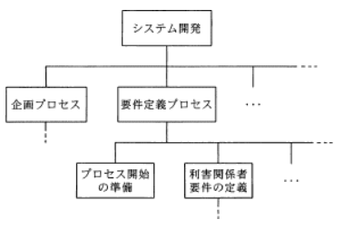 | 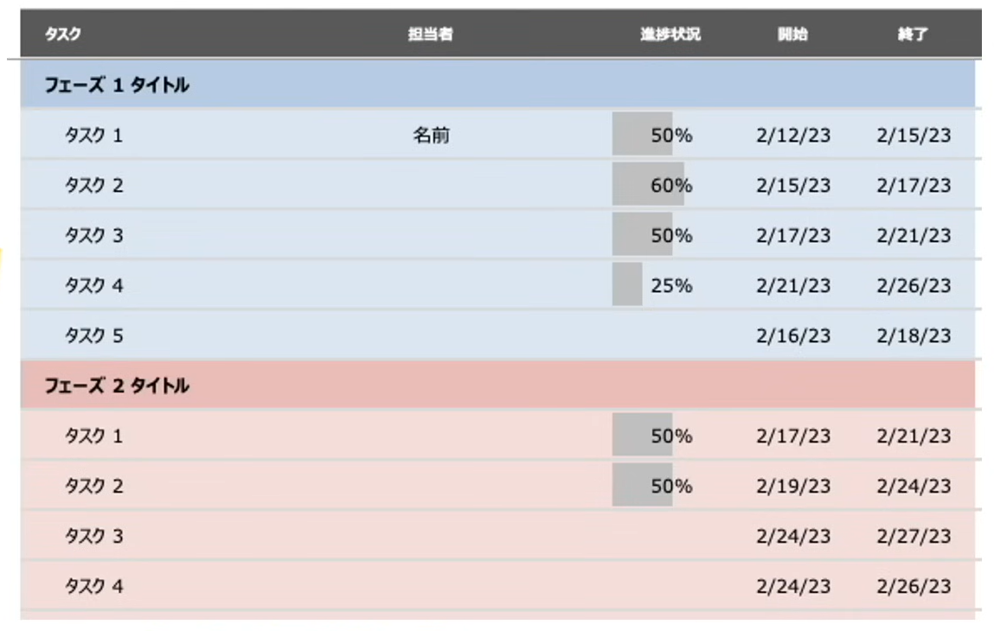 | 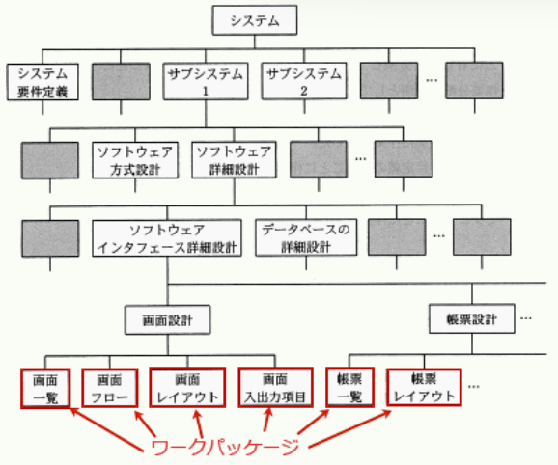
グラフあれこれ | Zグラフ | 主に売り上げの推移などを見るのに使われる折れ線グラフの一種で、月々の売上、売上累計、移動年計の3つの折れ線グラフを1つのグラフで表したもの
グラフあれこれ | アローダイアグラム PERT | Program Evaluation and Review Technique `作業の順序`や`所要時間`などの情報を組み合わせて、プロジェクト全体の流れを図示する ・最も早く開始できる：スタートから見る ・最も遅く開始できる：ゴールから見る ・`最早結合点時刻` > `最遅結合点時刻` = `日数差`日も作業が`遅れても問題ない`ライン 作業の順序や相互関係をネットワーク状に示したもの 作業遅れによるほかの作業への影響を明確にすることができる 作業の順序関係を明示することができる 進捗管理上のポイントであるクリティカルパスを明確にすることができる | 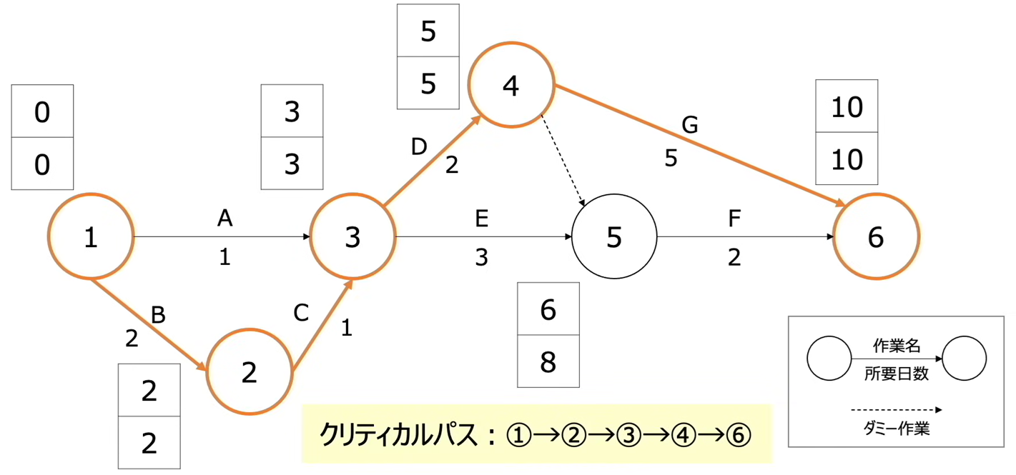
グラフあれこれ | ガントチャート | プロジェクトの進捗を管理するためのスケジュール表。各タスクの進捗状況、全体の計画が一目でわかる 日程について予定と実績を対比することができる | 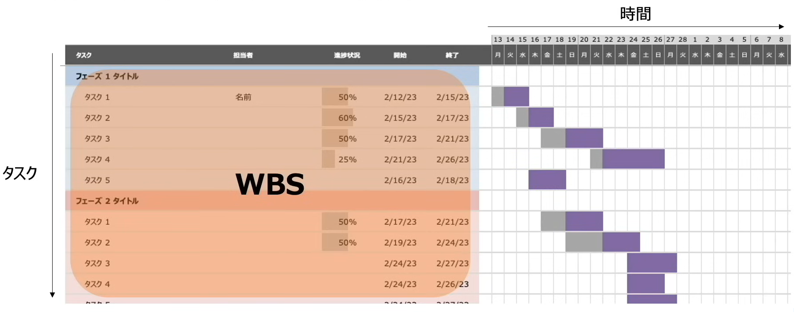
グラフあれこれ | トレンドチャート | 計算の予算・工期、および実績の費用・進捗を表す2本の折れ線グラフを並べたグラフで、差異の把握や傾向（トレンド）の分析に用いられる 作業の新著億状況と、予算の消費状況を関連付けて折れ線で示したもの | 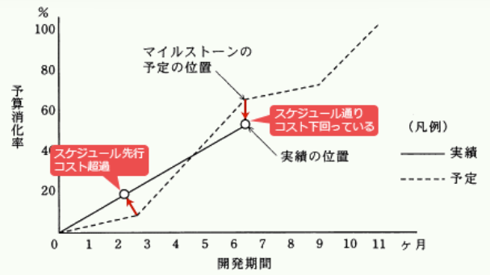
グラフあれこれ | バブルチャート | 3つの要素を同時に可視化することのできる図表を用いる必要がある | 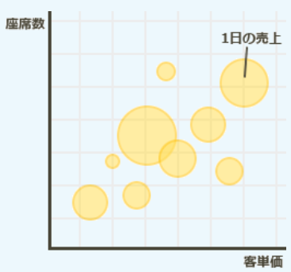
グラフあれこれ | パレート図 | 値が`大きい項目から順に`並べた棒グラフと、その数値の`累積比率`を折れ線グラフで表した図 各項目が全体でどれくらいの割合を占めているかが一目でわかり、`改善活動の優先度`付けができる `ABC分析`：累積比率に対して、Aランク、Bランク、、、とランク付けし、重点項目を把握する | 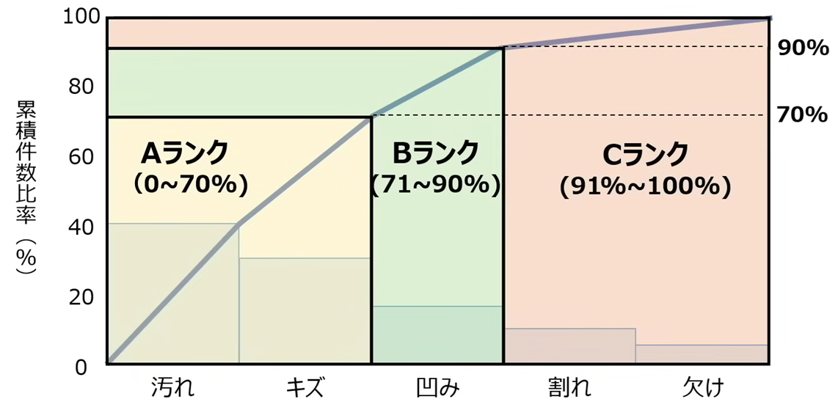
グラフあれこれ | ヒストグラム | 収集したデータをいくつかの区間に分け、区間ごとに該当するデータの出現回数を棒グラフで示した図で、データの分析状況を分析するのに使用される .
グラフあれこれ | レーダーチャート | 複数の項目の大きさや量を比較することのできるグラフ。各項目は円状または正多角状に配置される。 その形状から蜘蛛の巣グラフとも呼ばれる | 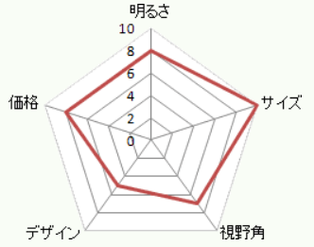
グラフあれこれ | 因果関係分析法 | 複数のデータ間のインカ関係を分析する手法 . | 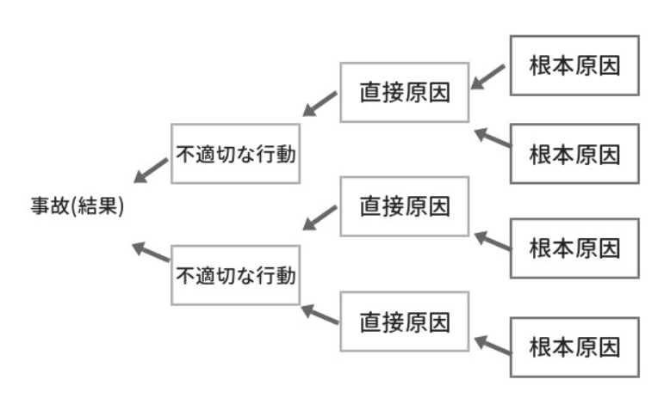
グラフあれこれ | 管理図 | 品質や製造工程が安定な状態で管理されている状態にあることを判断するために使用するグラフ 中央線および上限と下限を示す限界線を引いて、製品などの特性値を打点することで、工程の状況や品質を時系列に表した図で、工程が安定した状態にあるかどうかを判断するために使用される。 生産管理に用いる場合は、縦軸に不良品の個数、横軸に日付をとり、統計的に求めら上方管理限界と下方管理限界の線を横軸と並行に引いた図を使用する。毎日不良品個数を打点していき、管理限界から超えた位置に点があれば、その日付に何からの異常が発生していることがわかる | 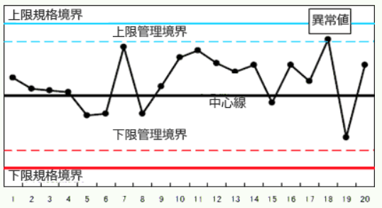
グラフあれこれ | 系統図法 | 目的・目標を達成するための手段・方策を順次展開し、最適な手段・方策を追求していく方法である | 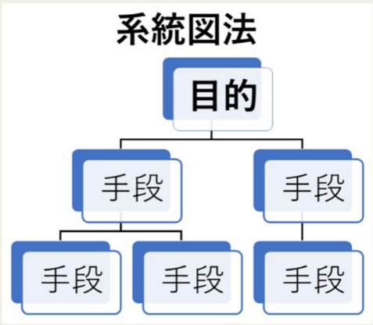
グラフあれこれ | 散布図 | 縦軸・横軸に2つ項目の量や大きさなどを 対応させて、分析対象のデータを打点した図で、項目の分布・相関関係を把握するのに使用される | 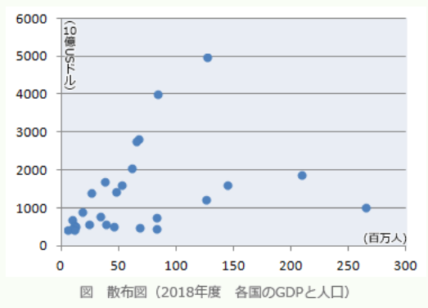
グラフあれこれ | 指数平滑法 | `過去の予測値`と`実績値`を利用して`需要値を予測する`方法 .
グラフあれこれ | 時系列列回帰分析法 | 時系列データを分析することで、それらの関係を表す`回帰モデル`と呼ばれる数式を明らかにし、将来の売り上げヨソ子などに用いる手法 . | 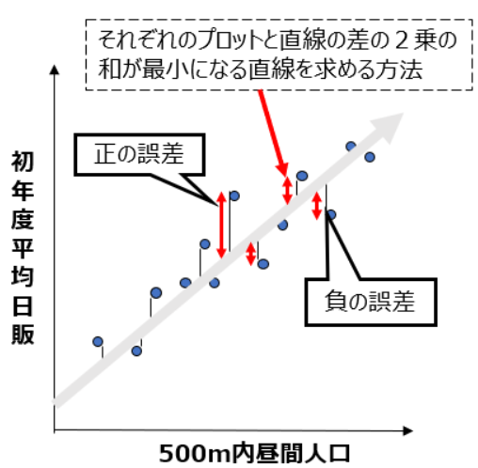
グラフあれこれ | 状況遷移図 | （オートマトン） 状態が`どのように移り変わるか`説明をする . | 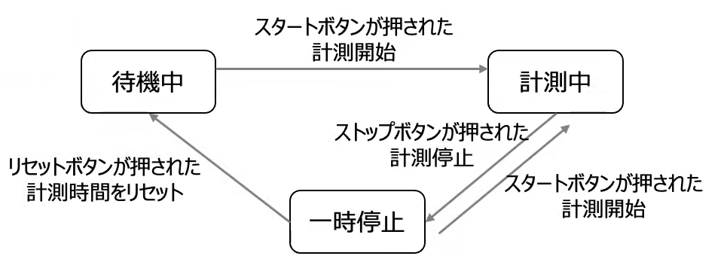
グラフあれこれ | 親和図法 | 収集した情報を相互に関連によってグループ化し、解決すべき問題点を明確にする方法である
グラフあれこれ | 折れ線グラフ | 主に時間の経過と対象となるデータの推移をみるためのグラフ。点と点が互いに関係していることを認め直線を引くことで、連続的なデータの推移を視覚化する図 | 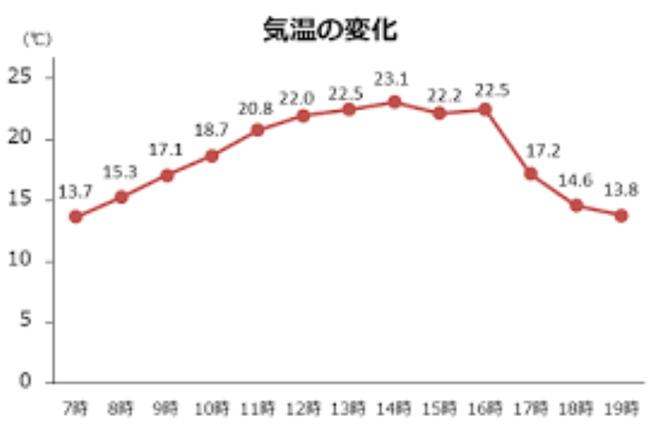
グラフあれこれ | 線形計画法 | 限られた材料・予算の中で、最大の利益や効果を得るためにはどうすればいいかを求める手法 .
グラフあれこれ | 帯グラフ | 帯状の長方形をある長さで区切り、その各部分の面積で数量の大きさを表す。全体に対しての割合の大小を見るのに便利なグラフ | 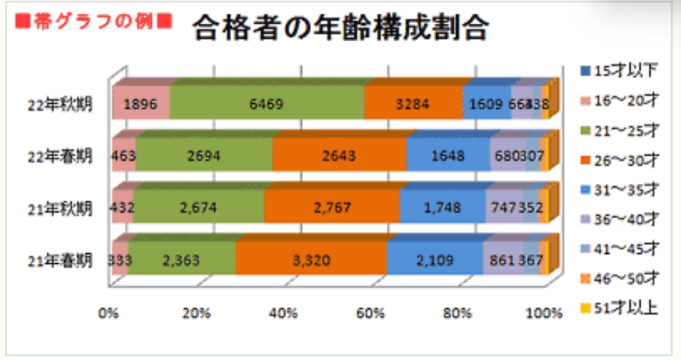
グラフあれこれ | 特性要因図 | フィッシュボーンダイアグラム（魚の骨） 原因と結果の関連を体系的に表しあ図 結果に対して`直接的`なまたは`間接的`な原因を分類でき、真の`問題点を明確に`する
グラフあれこれ | 連関図法 | 複雑な要因の絡み合う事象について、その事象間の因果関係を明らかにする方法である . | 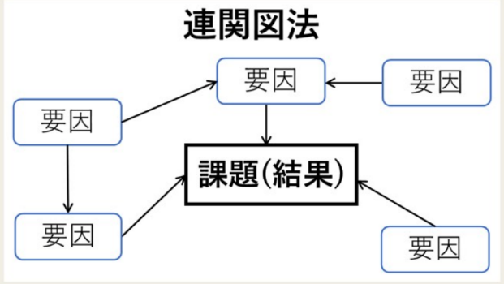
ストラテジ系 | DFD | Data Flow Diagram データの流れによってプロセスを表現するために、データの発生、吸収の場所、蓄積場所、データの処理をデータの流れを示す矢印でつないで表現する . | 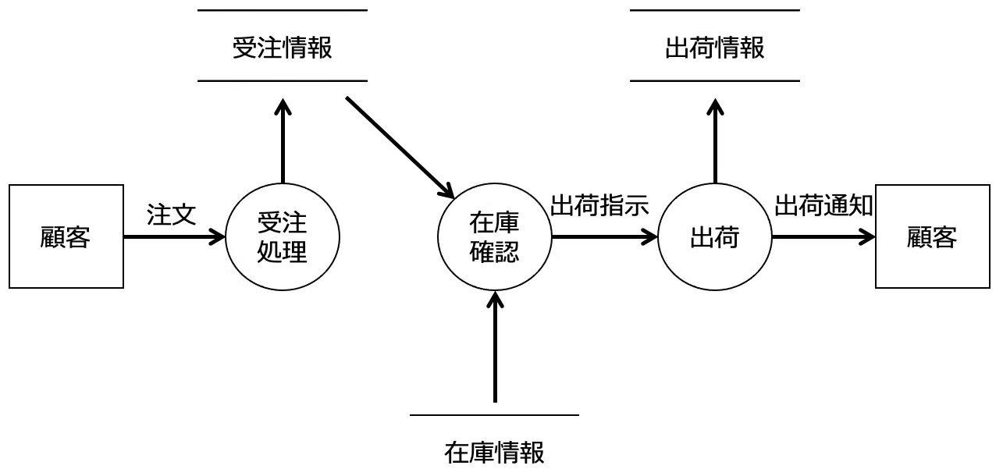 | 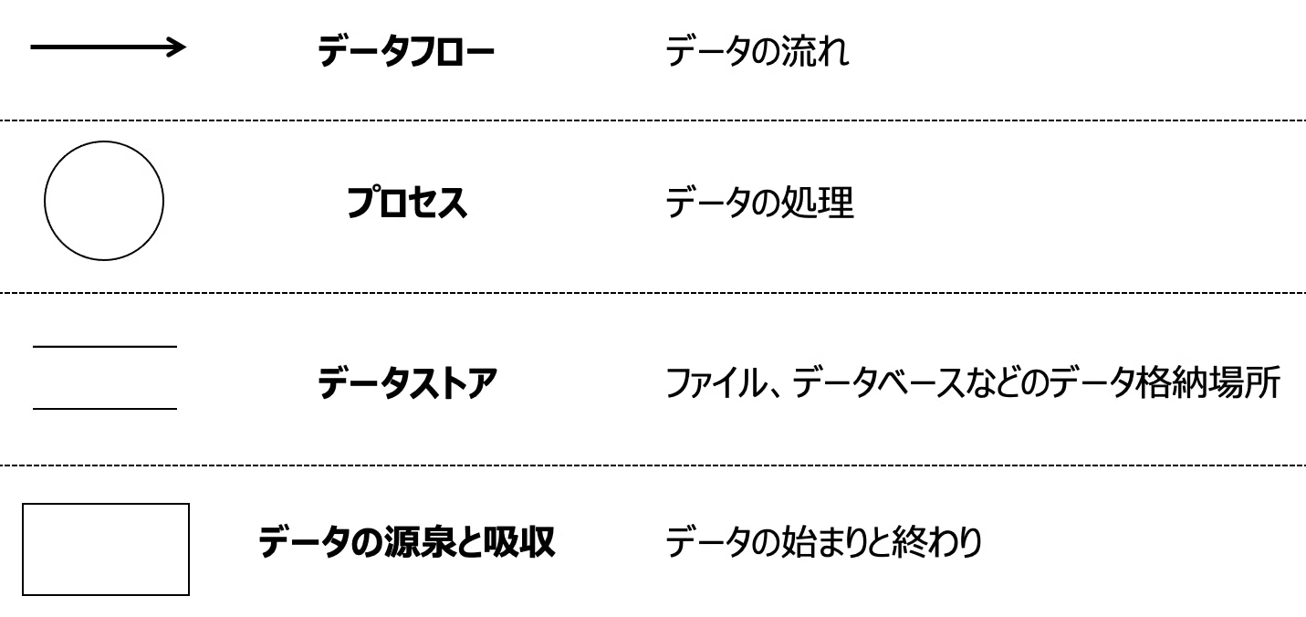
ストラテジ系 | E-R | Enity-Relationship Diagram データベース化の対象となる実体（エンティティ）と実体の持つ属性（アトリビュート）、実体間の関連（リレーションシップ）を表現する図。データーをモデル化する方法で、関係データベースの設計に利用される | 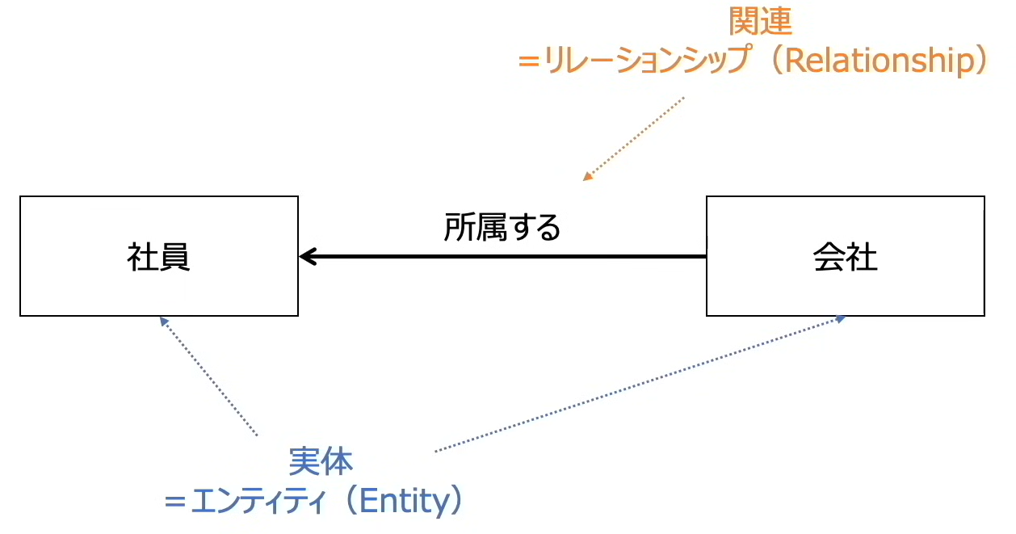 |  | 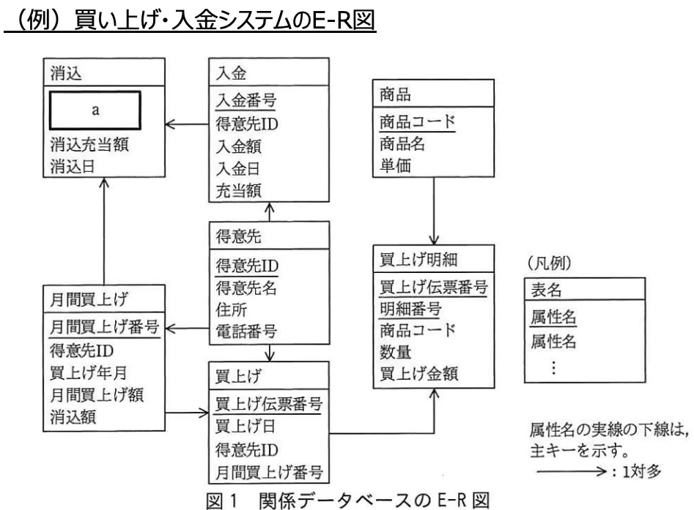
ストラテジ系 | EVM | Earned Value Management プロジェクトにおける作業を金銭的の価値に置く替えて、コストとスケジュールを定量的に管理する進捗管理手法 予算値と実績値からPV、EV、ACの各指標を算出し、それぞれを比較することでコスト差異とスケジュール差異を把握する .
ストラテジ系 | PEST分析 | 政治（Politics） 経済（Economy） 社会（Society） 技術（Technology） マクロ環境：組織の外部環境のうちコントロールできない業界外の環境のこと
ストラテジ系 | PPM | Product Portfolio Management 事業や製品を`市場成長率`と`市場占有率`の`マトリックス`によって分類し、`最適な経営資源配分`を判断する手法 `市場成長率`：事業の市場規模が前年と比べて増加した割合。`高いほど積極的な投資が必要` `市場占有率`：マーケットシェア。市場を占める自社の事業や商品の売り上げの割合。`高いほど利益を生み出す力が大きくなる` 花形、金のなる木（占有率高）、問題児（成長率高）、負け犬
ストラテジ系 | アンゾフの成長マトリクス | 市場X製品、既存X新規 * 市場浸透：`既存市場`に対して、`既存製品`で事業拡大する場合の戦略 * 例：現在の市場で現有製品の広告、宣伝を強化し、顧客の購入頻度や購入量を増やす * 製品開発：`既存市場`に対して、`新規製品`で事業拡大する場合の戦略 * 例：新たな機能を付加した製品や新規に開発した製品を、現在の市場に投入する * 市場開拓：`新規市場`に対して、`既存製品`で事業拡大する場合の戦略 * 例：現有製品で海外市場に進出し、新たな市場セグメントの開拓を図る * 多角化 ：`新規市場`に対して、`新規製品`で事業拡大する場合の戦略 * 例：技術開発、業務提携、M&Aなどで、新たな製品や市場での成長の機会を求める
ストラテジ系 | エンタープライズアーキテクチャ（EA） | Enterprise Architecture エンタープライズアーキテクチャ。社会環境や情報擬似術の変化に素早く対応できるよう、全体最適の観点から業務とシステム全体を改革するためのフレームワーク。主に大企業や政府、地方公共団体といった巨大な組織（enterprise）の業務手順と情報システムの標準化、組織の最適化を図るための方法論として活用される 情報システムや業務プロセスの現状を把握し、あるべき企業の姿とのギャップを埋めるための目標を設定し、全体最適化を図ること . | 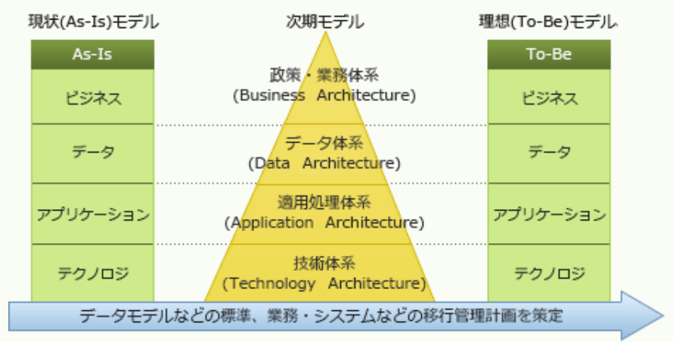
ストラテジ系 | コトラーの競争戦略 | マーケットシェアの大きさの観点から、競争地位に応じた企業の戦略をとる手法 `経営資源の量`と`経営資源の質`によって、リーダー、ニッチャー、チャレンジャー、フォロワーと4つの地位分類 ニッチャー：専門化、集中化 チャレンジャー：差別化 | 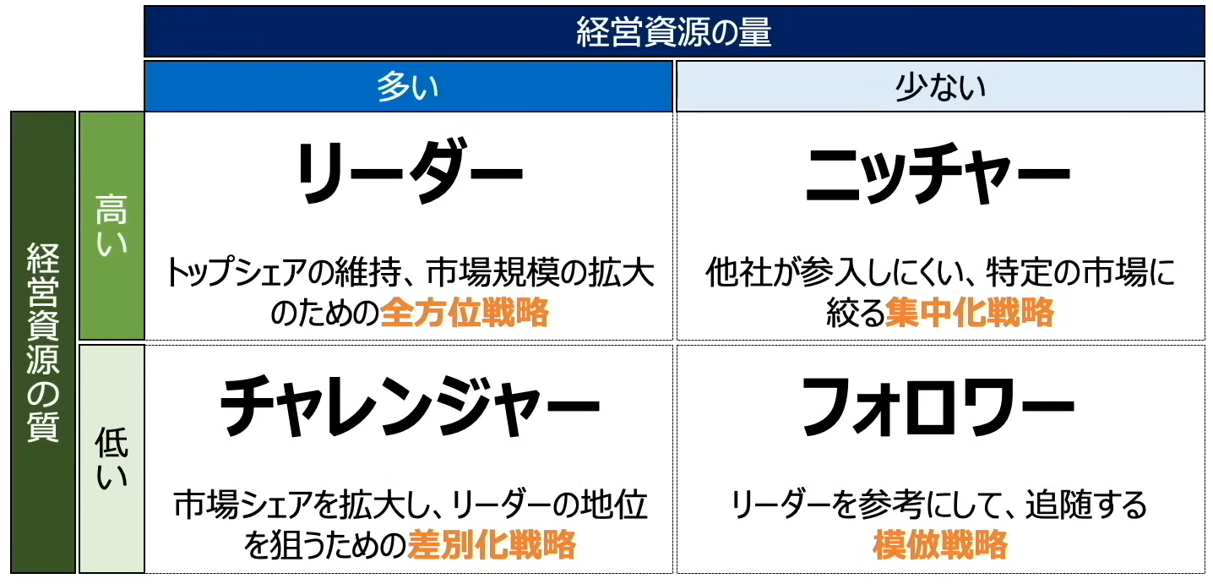
ストラテジ系 | バリューチェーン | 活動を`主活動`と`支援活動`に分け、`企業の製品`や`サービスの利益`がどの活動で生み出されているか分析することで、自社の強み・弱みを明確にする .
ストラテジ系 | プロダクトライフサイクル | `導入期`、`成長期`、`成熟期`、`衰退期`の4つのステージに分類し、成長ステージにあった戦略を分析する手法 * `導入期`：`市場拡大`を狙って、商品の認知度を高める * `成長期`：`市場浸透`を目的に、競合他社との差別化を図るために自社のブランドを高める * `成熟期`：商品を改良するなどして、`シェア維持`・利益の確保を狙う * `衰退期`：コストを抑えながら、`生産性を確保`する（場合によっては撤退）
ストラテジ系 | マーケティングミックス（`4P`と`4C`） | マーケティングの`フレームワーク`や`ツール`を組み合わせて、自社の商品を`効果的に販売する`手法 製品戦略、価格戦略、チャネル戦略、プロモーション戦略などを組み合わせる . | 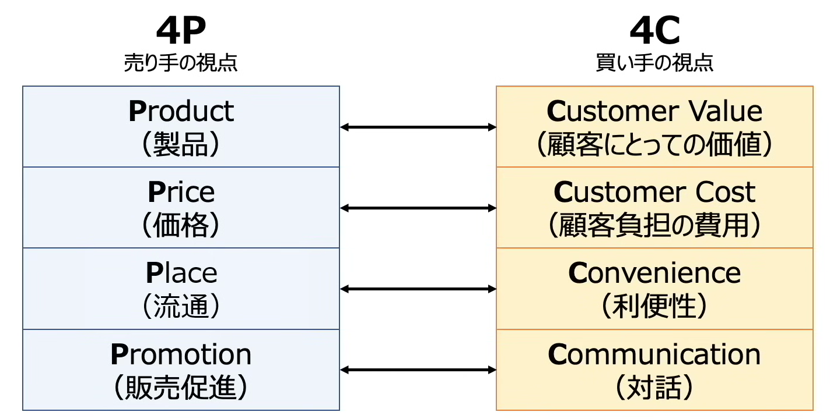
ストラテジ系 | ロングテール | 売れ筋商品の売り上げ合計よりも、`あまり売れない商品の売り上げ合計のほうが、無視できないくらい大きくなっている現象` リアル店舗だと売り場面積が限られているため、売れ筋商品しか並ばないが、`ネットショッピングではあまり売れない商品も取り扱える` ビジネスとしては成功させるためには豊富な品揃えと効率的な在庫・配送管理が必要 大規模な物流センターの構築や活用 . | 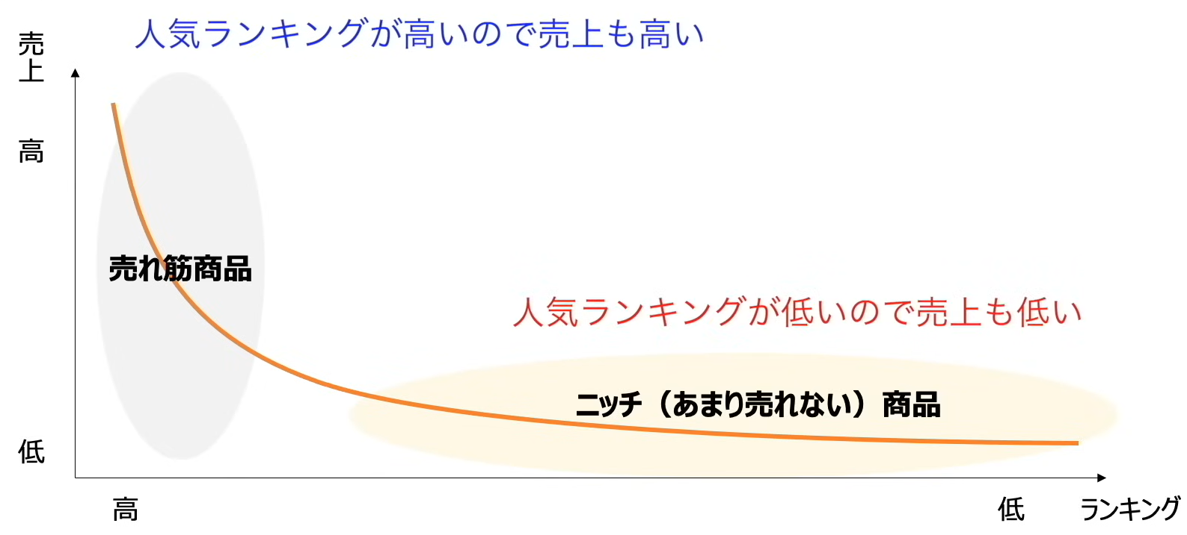
ストラテジ系 | 技術のSカーブ | 技術は、最初は緩やかに進歩するが、どこかの時点で急激に進歩し、その後伸びなくなる .
ストラテジ系 | 財務三表 | ・貸借対照表(B/S) ・期末の財務状況 ・資産 ・負債 ・純資産 ・損益計算書(P/L) ・売上高 ・売上総利益 = 売上高 - 売上原価（期首商品棚卸高 + 当期商品仕入高 - 期末商品棚卸高） ・営業利益 = 売上総利益 - 販売費及び一般管理費 ・経常利益 = 営業利益 + 営業外利益 - 営業外費用 ・税引前当期純利益 = 経常利益 + 特別利益 - 特別損失 ・当期純利益 = 税引前当期純利益 - 法人税、住民税及び事業税等 ・キャッシュフロー計算書(C/F) ・1年間の現金の流れ ・営業CF：本業でのお金の増減 ・投資CF：投資でのお金の増減 ・財務CF：資金調達でのお金の増減
ストラテジ系 | 財務三表 貸借対照表 | (B/S) 資産・負債・純資産を掲載し、ある時点の財務状況を表す 資産 ：投資有価証券、売掛金 負債 ：社債 純資産：資本金 . | 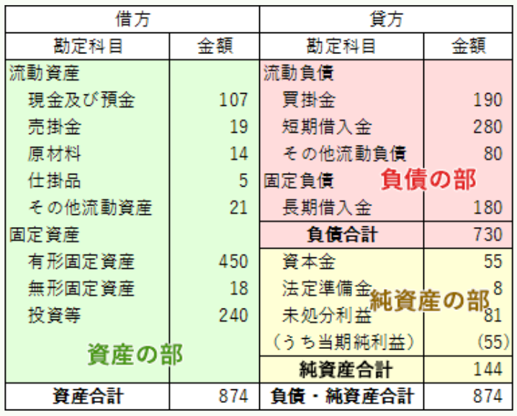
テクノロジ系 | アナログ信号からデジタル信号への変換 | 1. 標本化：一定時間単位でデータを区切り標本を抽出 2. 量子化：測定したデータを数値化。音のレベルを区切って数値化する 3. 符号化：量子化で数値化した値を2進数に変換。 正確に変換するには、データ量も大きくなる .
テクノロジ系 | 機械学習の分類 | ・機械学習（右図）： ・強化学習、試行させ、報酬（評価）あり 他にも： ・ディープラーニング：`ニューラルネットワーク`を用いて人間と同じような認識を実現する技術。ニューロン（脳が情報を識別する際の電気信号が伝わる神経細胞） ・エキスパートシステム：AIだが`自ら学習はしない。`判断式を人間が与えなければならない。 ある特定の分野に特化した知識を基にルールベースの推論を行うことによって、専門家と同じレベルの問題解決を行う 例：IF 咳が出た AND 熱がある THEN 風邪 ・（AIを利用した学習方法）エドテック：EdTech。Education（教育） × Technology（技術）、教育にITやAIを使うこと全般 例：LMS（学習管理システム） → 成績・出席・課題を一括管理
テクノロジ系 | 統計・正規分布 | * 中央値（メジアン）：データを順番に並べた際に中央に来る値 * 最頻値（モード） ：最も頻繫に登場する値 * 平均値 ：データの合計をデータ数で割った値 * 分散 ：平均からのずれの大きさ * 標準偏差 ：√分散 `※分散は計算の都合、実際の数値を2乗しているので平方根を取っている。平均値からの距離` * 分布 * 平均値を中心に左右対称な分布を正規分布と呼ぶ（平均値から2*標準偏差分だけ離れた範囲に、全てのデータの95%が存在する） * 2種間のデータの関連性を示す指標を`相関係数`と呼び、-1 ~ 1で表現される
マネジメント系 | 【プロジェクトの所要時間を短縮する手法】 クラッシング | メンバーの時間外勤務を増やしたり、業務内容に精通したメンバーを新たに増員するなど、クリティカルパス上のアクティビティに資源を追加投入して短縮を図る方法
マネジメント系 | 【プロジェクトの所要時間を短縮する手法】 ファストトラッキング | 全体の設計が完了する前に仕様が固まっているモジュールの開発を開始するなど、当初の計画で順番に行う予定だったアクティビティを並行して行うことによって短縮を図る方法 . | 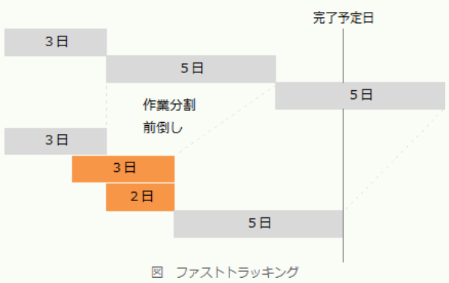
マネジメント系 | BSC バランススコアカード | `バランススコアコード`の４つの視点においで、それぞれ`KGI`/ `CSF`/ `KPI`を設定することで、目標達成までのアクションプランが明確になる * `KGI` * Key Goal Indicator * 目指すべき`最終的な目標` * 例：売り上げ高xx% UP * `CSF` * Critical Success Factor * KGIを達成するのに`必要な要素` * 例：来客数など * `KPI` * Key Performance Indicator * CSFを達成するための`数値目標` * 例：新規顧客数 xx・既存顧客数xx * `SCM` * Supply Chain Management * `調達から販売までの一連のプロセス`（`サプライチェーン`）の情報を一元管理することで、`コスト削減や納期短縮`を目指す * `CRM` * Customer Relationship Management * `顧客に関する情報や購入履歴、クレーム`などを一元管理し、顧客に合った対応をすることで、顧客との良好な関係構築を目指す * `ERP` * Enterprise Resource PLanning * `企業資源計画` * 生産・流通・販売・会計・購買・経理・人事などの（人・モノ・金・情報）`基幹業務の情報`を一元管理することで、効率的な経営の実現を目指す。業務プロセスと統合する * `ナレッジマネジメント` * 知識管理 * 企業が保持している情報や、社員が持っている`ノウハウや経験`を一元管理することで、`企業全体の問題解決力を高める`経営を目指す
マネジメント系 | PMBOK_リスク管理 | 各脅威に対して適用できる対応戦略と好機に対して適用できる対応戦略 .
マネジメント系 | サービスマネジメントプロセス | SLM。Service Level Management 顧客とサービス提供者の間でSLA(Service Level Agreement)を締結し、合意したサービスレベルを維持管理するの一連の活動。SLAの締結後、PCDAサイクルによってサービスの維持及び向上に努める .
マネジメント系 | ソフトウェアの品質特性 | ISO/IEC 9126では、この評価基準として6つの特性とそれぞれの品質特性を細分化した21の副特性を定めている ・機能性：目的から求められる必要な機能の実装の度合い ・信頼性：機能が正常動作し続ける度合、障害の起こりにくさの度合い ・使用性：分かりやすさ、使いやすさの度合い ・効率性：目的達成のために使用する資源の度合い ・保守性：保守（改訂）作業に必要な労力の度合い ・移植性：移植のしやすさ、別の環境へ移した際そのまま動作する度合い
マネジメント系 | リスクアセスメント | Risk assessment 安全工学上リスクとは、人、環境、物に悪い影響を与える可能性と大きさの積 リスクアセスメント：リスクの大きさを評価しそのリスクが許容できるか否かを決定する全体的なプロセスのこと。予想されるリスクの可能性と大きさと、許容される可能性と大きさを比較し許容値を超えた場合に軽減またはリスク回避の施策をとる意思決定を行う リスクアセスメントに基づく監査対象の選定は、リスクアセスメントの結果で判断された問題が発生する可能性が高く、顕在化した時の影響が大きいシステムを監査の対象をすることが適切 . | 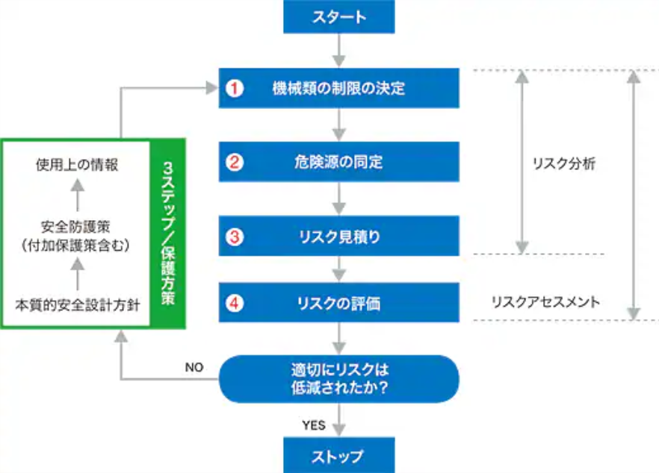
マネジメント系 | 企画プロセス | * RFI（Request For Information）：`情報提供依頼書`。一般的な情報の提供を求める（=一次審査） * ベンダ企業：サービスや製品の情報提供。技術動向調査書（開発するのにふさわしいのかの判断材料） * RFP（Request For Proposal）：`提案依頼書`。個別の`具体的な`提案を求める（=二次審査） * ベンダ企業：システム開発のスケジュール、導入計画、見積書、提案書 * 審査通るとベンダ選定契約締結 .
マネジメント系 | 技術経営の成功を阻む障壁 | 新技術を用いた開発した製品が市場で淘汰されてしまうことを表している。製品化までたどり着いた新製品が他企業との競争や顧客ニーズの荒波を乗り越え、事業化に達することの難しさを比喩した言葉。同じく技術経営の壁を意味する言葉に【魔の川】、【死の谷】、【ダーウィンの海】がある
マネジメント系 | 計画プロセス （PMBOK） | 立ち上げ ⇒ 計画 ⇒ 実行 ⇒ 監視・コントロール ⇒ 終結 .
ストラテジ系 | 法律 | ・著作権法：思想または感情を創作物に表現する（文芸・学術・音楽・美術） ・商標法：商品の名称たログマーク ・特許法：発明 ・意匠法：工業上価値のある形状やデザイン .
ストラテジ系 | システムの外部開発の流れ | RFI,RFPなどのやつ ユーザーVSベンダー .
マネジメント系 | マーケティング戦略のSTP | ・ゼクメンテーション ・ターゲティング ・ポジショニング
ストラテジ系 | インダストリー4.0 | 第4次産業革命、IoTやAIの利活用により飛躍的に産業構造が変革し、生産性の向上や効率化が図られること .

(´・ω・`)ｺｳｼｷｨ
分野 | 公式 | 内容 | 役立つ場所
ストラテジ系 | NPV法 正味現在価値法 | NPV = 現金流入の現在価値 - 現金流出の現在価値
ストラテジ系 | ROI（投資利益率） | ROI(%) = 利益/ 投資額 * 100 | 高いほど、投資の費用対効果が高い
ストラテジ系 | Webマーケティング手法 ROAS | ROAS = 広告経由 / 広告費用 * 100(%) | Return On Advertising Spend 広告の費用対効果を示す指標である
ストラテジ系 | Webマーケティング手法 コンバージョン | 実際に商品を購入した人 / Webサイトに訪れた人
ストラテジ系 | Webマーケティング手法 バナー広告のクリック率 | クリック率 = クリック数 / 表示回数 * 100 (%) | バナー広告の効果を示す指標
ストラテジ系 | Webマーケティング手法 ページビュー（PV） |  | そのWebページが何回表示されたか示す指標 一般にページビューが上がるとそれに伴い成約数も増える
ストラテジ系 | コストプラス価格決定法 | 製品価格 = 売上原価 + 間接費 + 利益（マージン） | 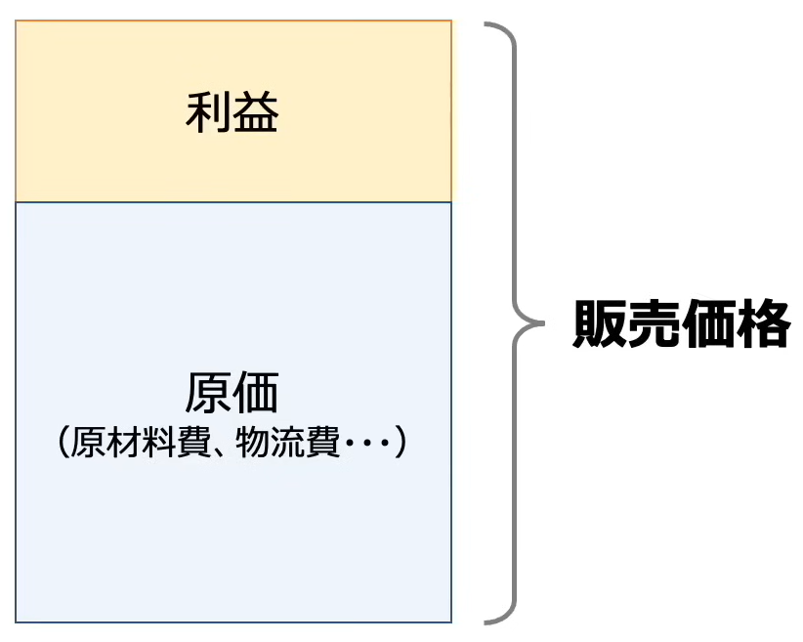
ストラテジ系 | 財務諸表分析 | 自己資本比率 自己資本比率(%) = 自己資本 / 総資本 * 100 自己資本利益率(ROE) 自己資本利益率(%) = 当期純利益 / 自己資本 * 100 | 自己資本比率：会社にあるお金のうち、自分のお金の割合（貸借対照表） 自己資本利益率（Return On Equity）：株主から集めたお金でどれだけの利益をあげたのか
ストラテジ系 | 人月 |  | 平成秋16年 問56
ストラテジ系 | 損益分岐点 | 変動比率 = 変動費 / 売上 変動費 = 変動比率 * 売上 損益分岐点の売上= 変動費 + 固定費 損益分岐点の売上 = 損益分岐点の売上 * 変動比率 + 固定費 損益分岐点の売上 * (1 - 変動比率) = 固定費 損益分岐点 = 固定費 / (1 - 変動費率) . | 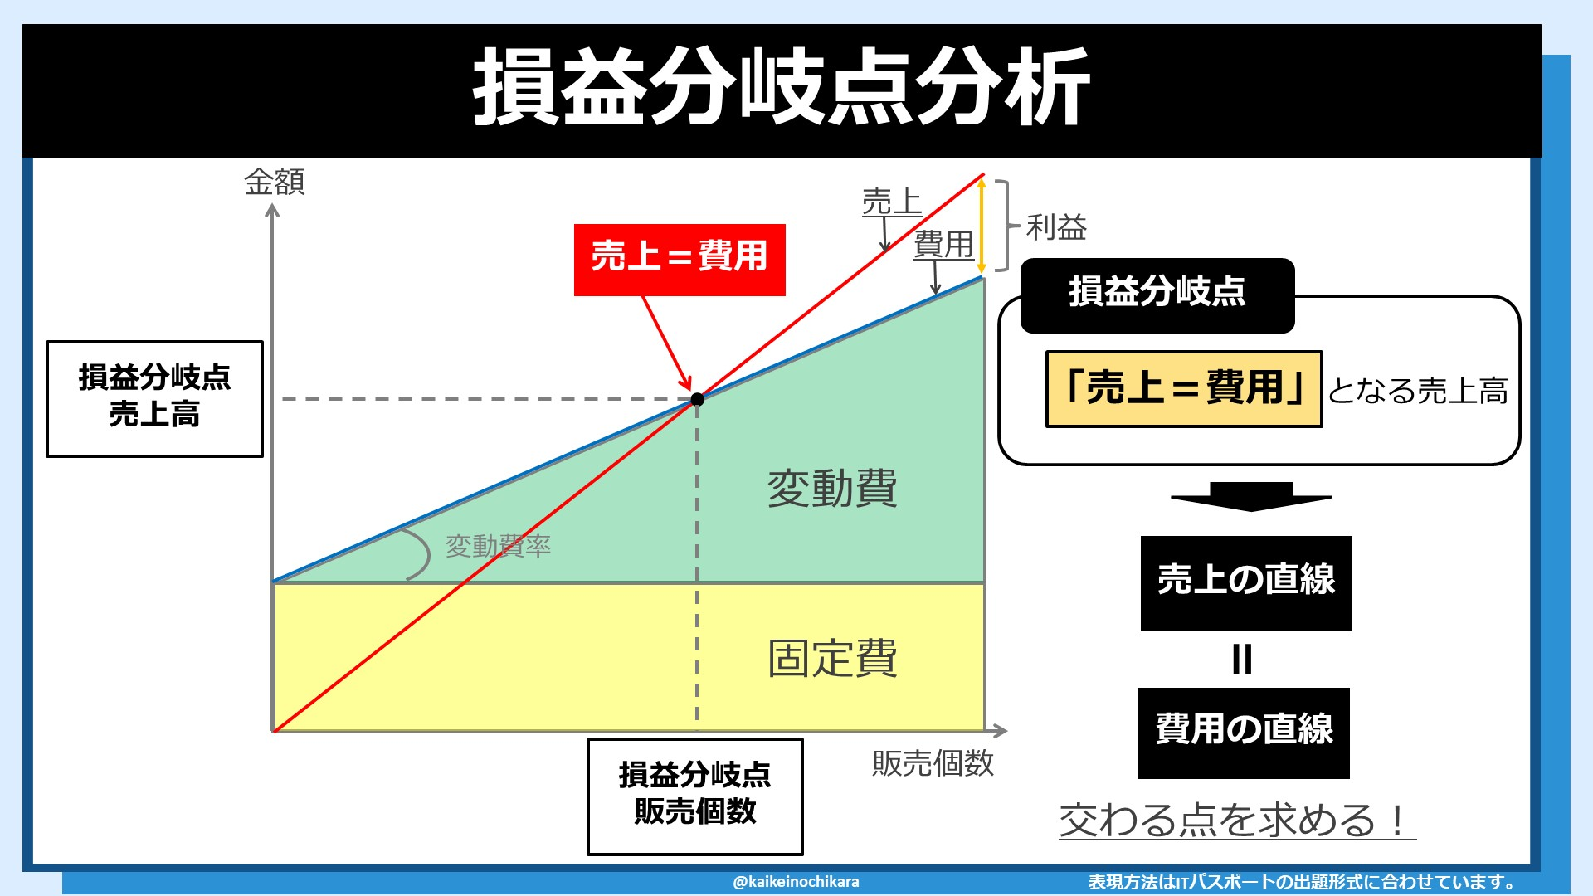
ストラテジ系 | 売上高 | 売上高 = 固定費 + 変動費 + 利益
マネジメント系 | 移植性の評価指標 | (変更が必要となるソースコードの行数) / (移植するソースコードの行数)
マネジメント系 | 開発工数 | 開発規模 / 生産性 | 開発期間、開発要員数、工程ごとの工数配分比率は、開発工数があきらかになった後に計算が可能となる情報
マネジメント系 | 機能性 | (利用者からの改善要求件数) / (出荷後の経過月数)
マネジメント系 | 信頼性 | (最終成果物に含まれる誤りの件数) / (最終成果物の量)
マネジメント系 | 保守性 | (修正時間の合計) / (修正件数) | 修正のしやすさを重視する
テクノロジ系 | スタートストップ方式 調歩同期式 | 1. スタートビット：0 2. データビット(文字の低位ビットから高位ビット)：0 0 1 0 1 0 1 3. パリティビット：1 4. ストップビット：1 | 例： 101 0100 を送信 -> (データビット) 001 0101 -> (0, スタートビット)0010101(1, パリティビット判断)(1, ストップビット) ※ パリティビットの追加は、データビットのみで判断する（スタート/ストップは計算に入らない）
ストラテジ系 | 投資の回収期間 | 投資回収期間 = 投資額 / 投資効果（一定期間の利益額）
マネジメント系 | バリューエンジニアリング | 価値 = 機能 / コスト
ストラテジ系 | 売上高営業利益率 | 営業利益 / 売上高 | 事業者の本業における収益性
ストラテジ系 | 総資本回転率 | 売上高 / 総資本 | 高いほど、少ない資本で大きな売上高を達成していることになり、固有資産や流動資産などの企業が有する資本を効率的に活用していると評価される

マネジメント系 | 在庫回転期間 | (期末の在庫金額 / 一年間の売上原価) * 365
マネジメント系 | 平均故障間隔 MTBF | MTBF = `システムが稼働していた時間` / `故障した回数` | Mean Time `Between Failures` `値が大きい`ほど、故障が起こりにくく`信頼性が高い`
マネジメント系 | 平均修理時間 MTTR | MTTR = `故障中の修理にかかった時間` / `故障した回数` | Mean Time `To Repair` `値が小さい`ほど、`保守性が高い`
マネジメント系 | 稼働率 | 稼働率 = `システムが正常に稼働している時間` / `システム全運転時間` 稼働率 = `MTBF` / (`MTBF` + `MTTR`) | システムの`全運転時間`のうち、システムが`正常に稼働している時間`の割合
ストラテジ系 | 製品の総原価 | 総原価 = 製造原価 + 営業費
 | 減価償却 | 定額法 | げんかしょうきゃく

(´・ω・`)無法地帯
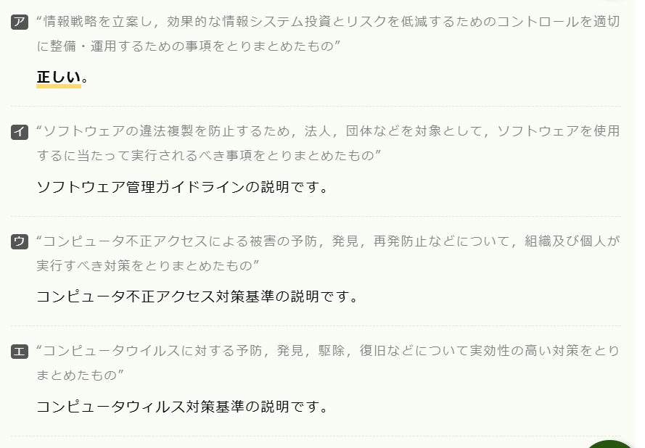
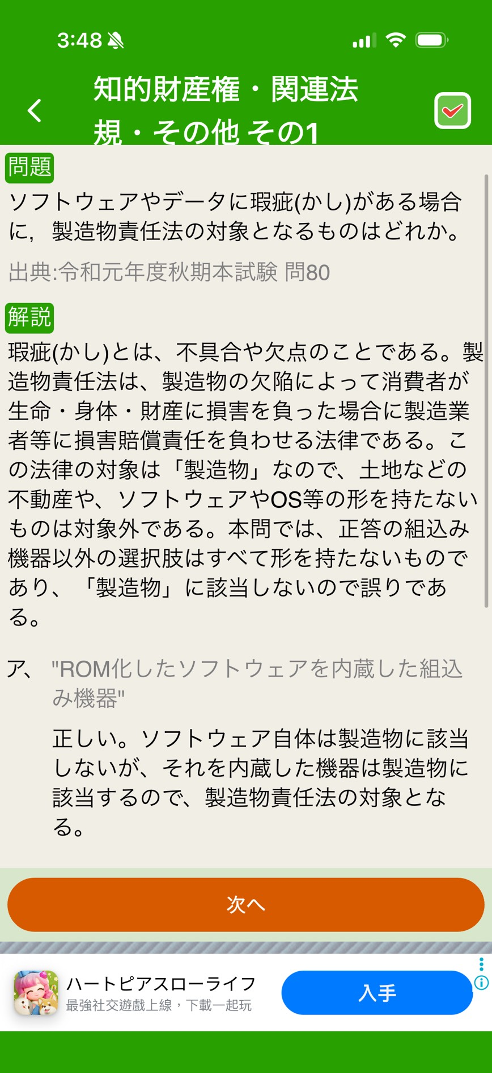
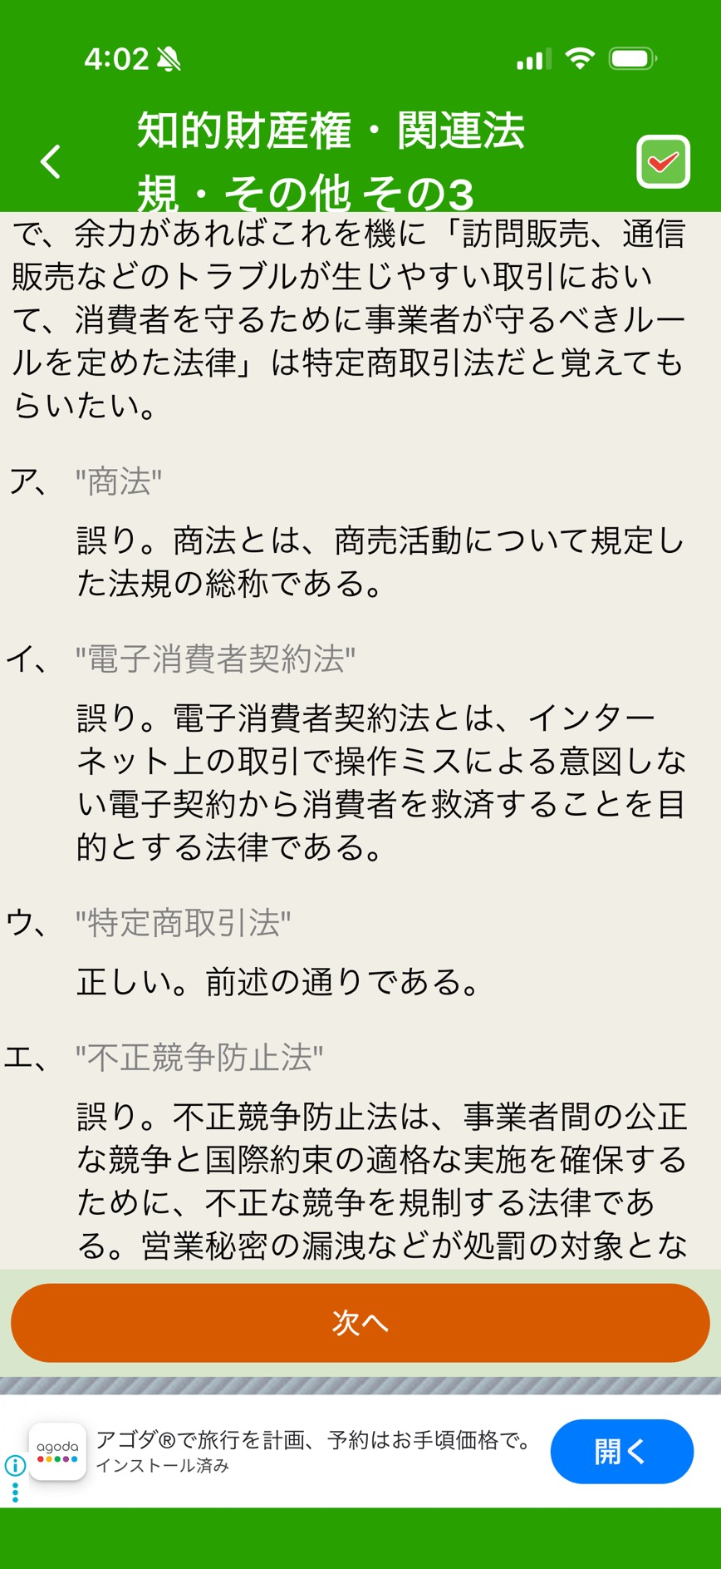
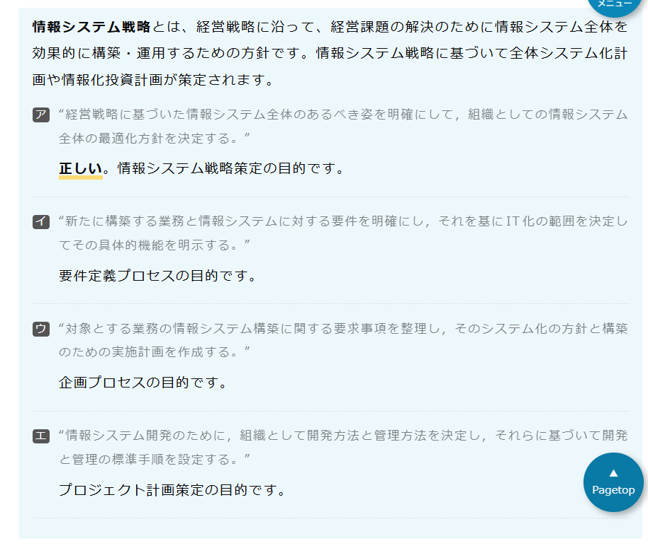
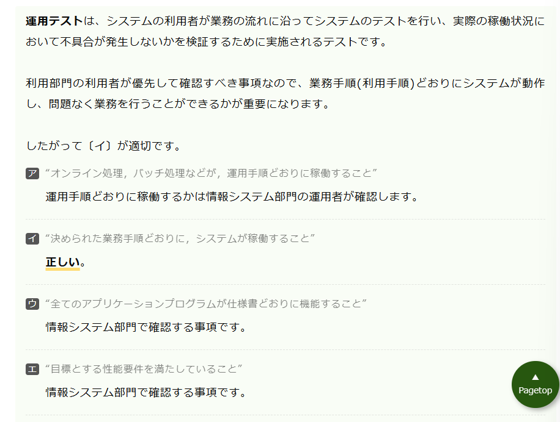
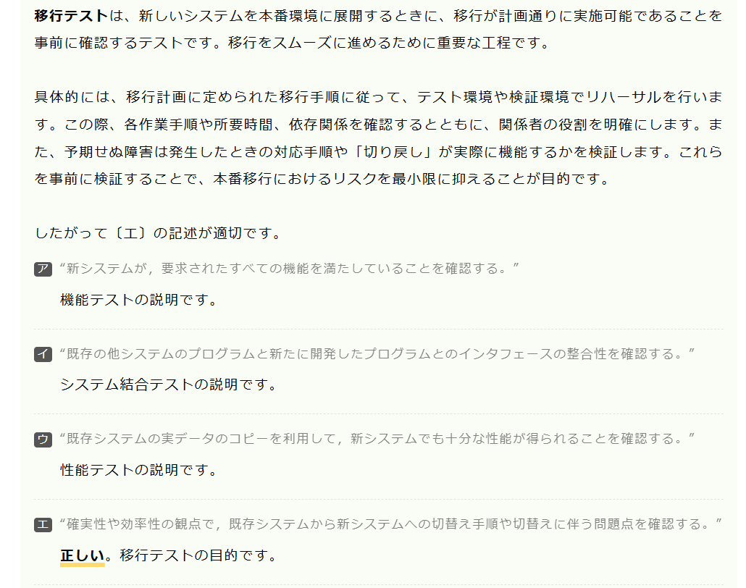

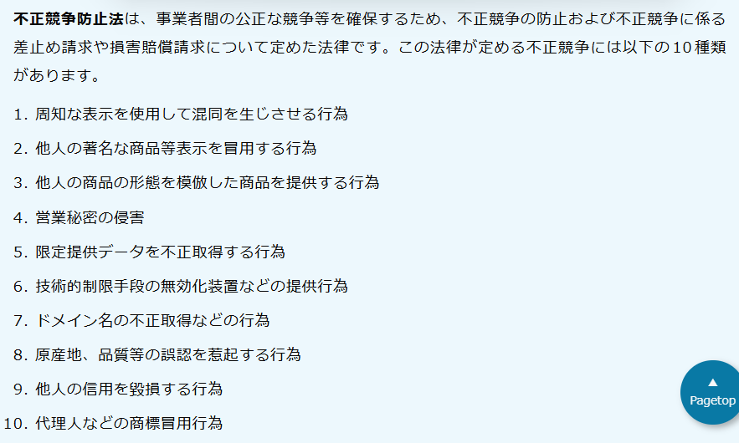
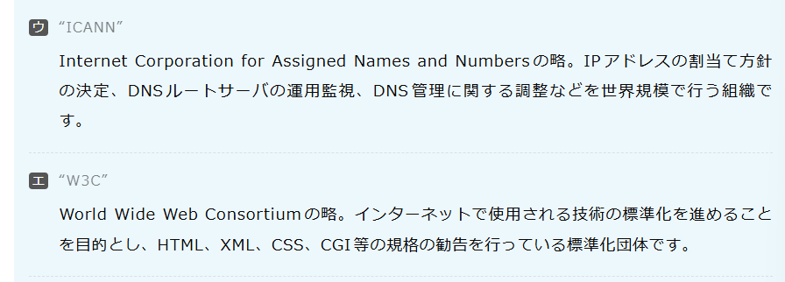

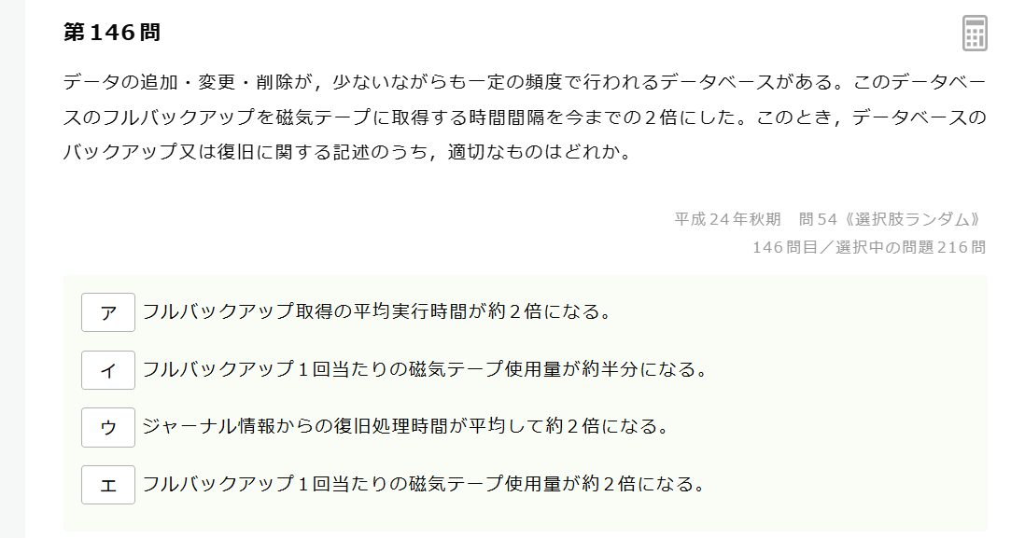
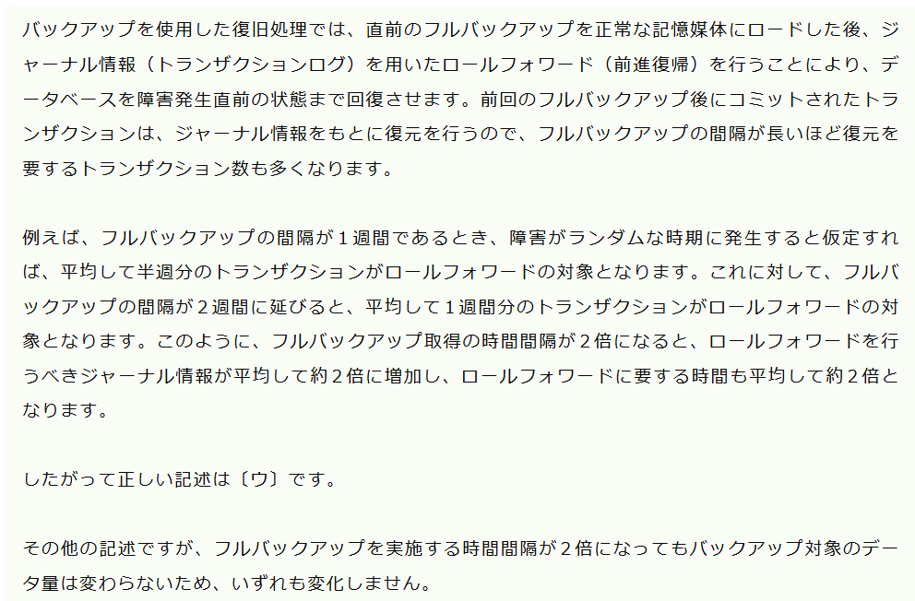

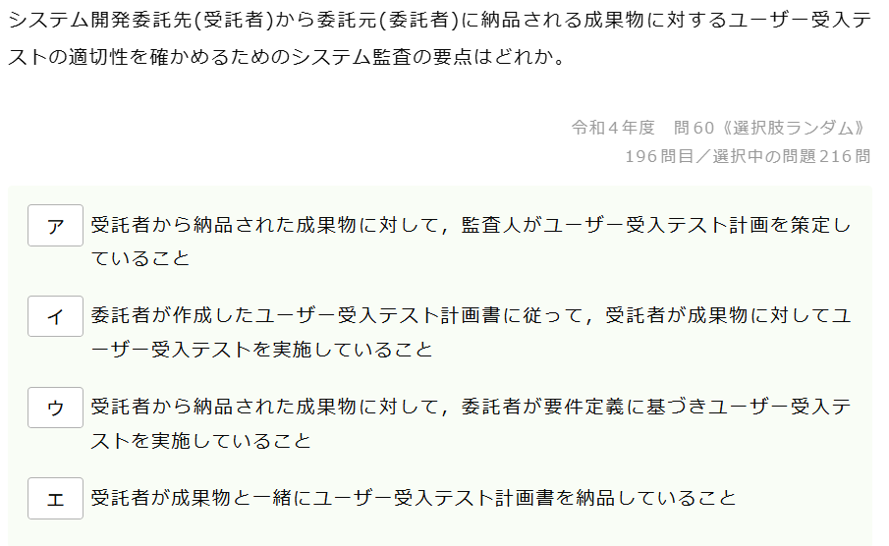
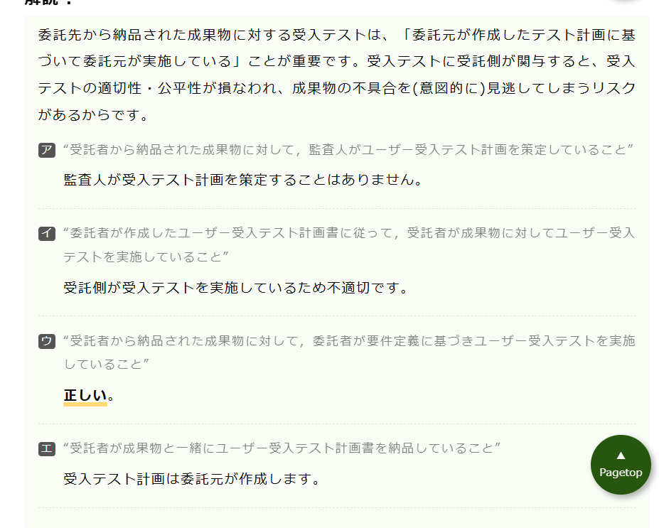

システム管理基準とは？

進捗
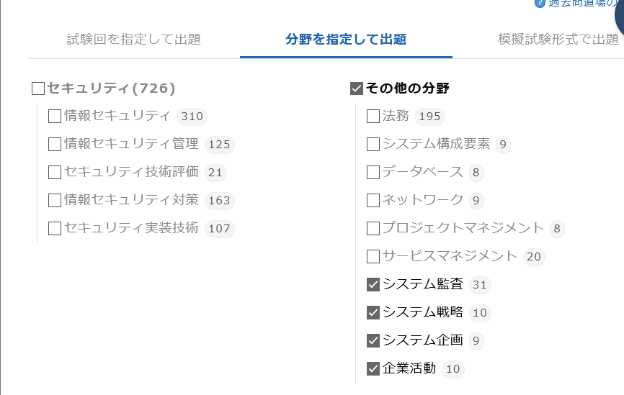
情シス試験

